Valoración Datos

 | Valoración de Activos de Información Tipo datos e información |  |  |  |  |  |  |  |  | Código | GDI-TIC-F023
 |  |  |  |  |  |  |  |  |  | Versión | 1
 |  |  |  |  |  |  |  |  |  | Vigencia | 1 de octubre de 2020
 |  |  |  |  |  |  |  |  |  | Caso HOLA: | 131330

Proceso / Alcaldía Local
Fecha del Elaboración / validación

Activo de Información | Responsable | Protección de datos Personales Ley 1581/2012 (Confidencialidad MA) | Estado y custodia de la información
 |  |  | Ley 1712 del 2014 (Transparencia) |  |  | Valor del Activo |  |  |  | Custodio de la información | Localización del documento del activo de la información
 |  |  | Pública | Clasificada (Confidencialidad MA) | Reservada (Confidencialidad MA) | Confidencialidad | Integridad | Disponibilidad | Valor
 |  |  |  |  |  |  |  |  | MB
 |  |  |  |  |  |  |  |  | MB
 |  |  |  |  |  |  |  |  | MB

Elaborado por
Nombre
Cargo

Instrucciones
INSTRUCCIONES DE DILIGENCIAMIENTO

En el Formato de Valoración de datos, trasladar los activos de Información Categoria Datos.

Proceso / Alcaldía Local | Proceso o Alcaldía Local
Fecha del Elaboración / validación | Fecha en que se realiza la identificación de los activos
Activo de Información | Son los atributos de Información que se identificaron en el Catalogo de Información del proceso
Responsable | Persona a cargo del atributo de información del proceso, trasladar del Formato Componente de atributos de información
Protección de datos Personales Ley 1581/2012 (Confidencialidad MA) | Tipologia que identifica si se manejan datos personales , trasladar del Formato Componente de atributos de información
Ley 1712 del 2014 (Transparencia) | Pública | Tipologia que identifica si la información es pública , trasladar del Formato Componente de atributos de información
 | Clasificada (Confidencialidad MA) | Tipologia que identifica si la información es pública- clasificada , trasladar del Formato Componente de atributos de información
 | Reservada (Confidencialidad MA) | Tipologia que identifica si la información es pública- reservada , trasladar del Formato Componente de atributos de información
Valor del Activo | Confidencialidad | Valorar la confidencialidad según la clasificación establecida en GDI-DTI-P004 "Identificación y Valoración de Activos de información" | 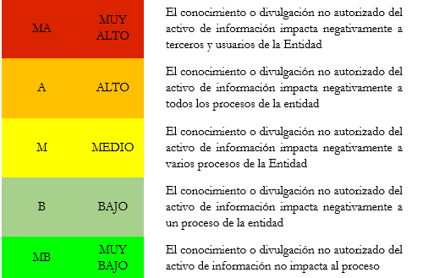

 | Integridad | Valorar la Integridad según la clasificaciónestablecida en GDI-DTI-P004 "Identificación y Valoración de Activos de información" | 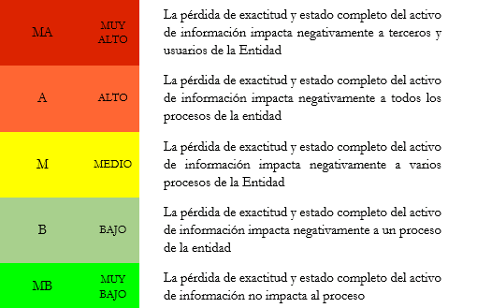

 | Disponibilidad | Disponibilidad según la clasificación del establecida en GDI-DTI-P004 "Identificación y Valoración de Activos de información" | 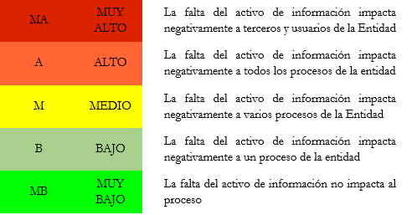

 | Valor | Valores automáticos del formato, según la clasificación dada anteriormente del activo
Custodio de la información | Indicar la dependencia y el cargo del custodio de la información. En caso de que el custodio sea un tercero, indicar la empresa y cargo del mismo. La responsabilidad del custodio es aplicar las políticas, procedimientos y protocolos asociados al acceso a la información que se establezcan por parte de la entidad y del propietario de la información (propietario de los activos), así como los relacionados con su trámite y conservación. Para definir esta persona es necesario tener en cuenta la localización del documento de archivo (registro
Localización del documento del activo de la información | Ubicación del activo
Elaborado por | Nombre | Funcionario que realiza la identificación de los activos de datos
 | Cargo | Cargo del funcionario que realiza la identificacion

